Лист1
Размер 1,66 х 2,80 х 2,00 м
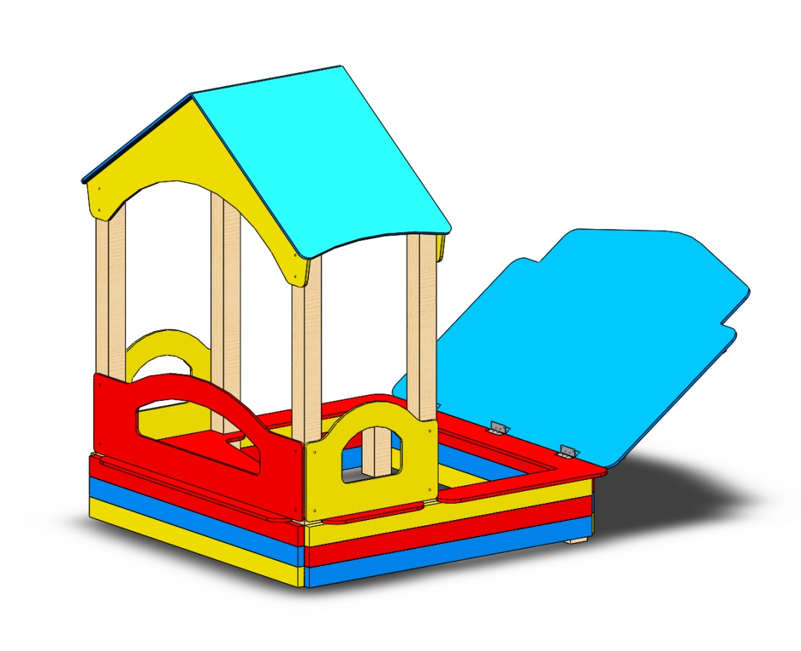 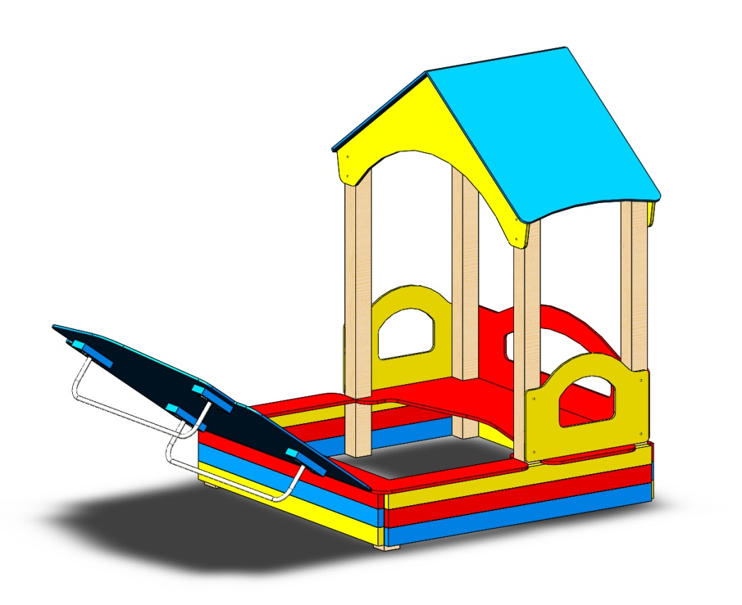 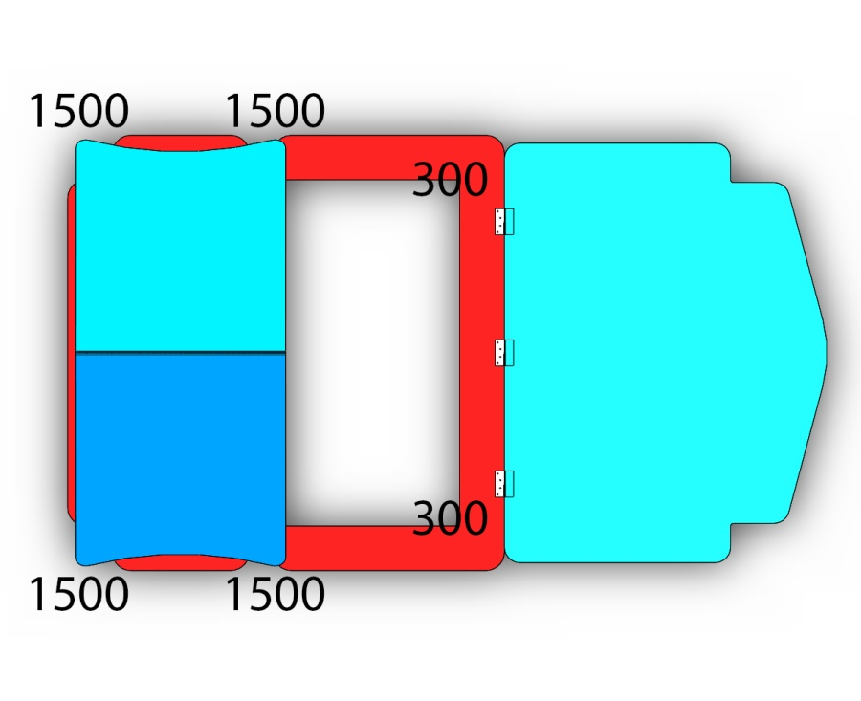
№ п/п | Артикул | Наименование | Кол-во | Изображение | цвет | Длина, м | Ширина, м | Высота, м | Объем, м3 | Заглушка м8-10 (крепеж к столбу) (на 1 комплектующую) | всего м8-10 | Заглушка м6 (крепеж фанеры между собой) | всего м6 | Объем всего
СТОЛБЫ
1 | 0038ДБ | Столб (брус 100х100) 300 мм | 2 |  | тик | 0.3 | 0.09 | 0.09 | 0.002 |  |  |  |  | 0.00486
2 | 0008ДБ | Столб (брус 100х100) 1500 мм | 4 |  | тик | 1.5 | 0.09 | 0.09 | 0.012 |  |  |  |  | 0.0486
3 | 0013МП | Закладная для столба 100х100 | 6 |  | 7047 | 0.075 | 0.075 | 0.26 | 0.0015 | 3 | 18 |  | 0 | 0.008775
ПЕСОЧНИЦА |  |  |  |  |  |  |  |  |  |  | 0 |  | 0 | 0
4 | 0088ДБ | Доска 35х90х1500 мм (красный) | 4 |  | 3020 | 1.5 | 0.03 | 0.09 | 0.00405 | 2 | 8 |  | 0 | 0.0162
5 | 0088ДБ | Доска 35х90х1500 мм (голубой) | 4 |  | 5017 | 1.5 | 0.03 | 0.09 | 0.00405 | 2 | 8 |  | 0 | 0.0162
6 | 0088ДБ | Доска 35х90х1500 мм (желтый) | 4 |  | 1023 | 1.5 | 0.03 | 0.09 | 0.00405 | 2 | 8 |  | 0 | 0.0162
5 |  | Доска 35х90х200 мм (голубой) | 4 |  | 5017 | 0.2 | 0.03 | 0.09 | 0.00054 | 2 | 8 |  | 0 | 0.00216
ПАНЕЛИ |  |  |  |  |  |  |  |  |  |  | 0 |  | 0 | 0
7 | 000693 | Панель большая песочницы 1.46 1500 x 480 x 21 | 1 |  | 3020 | 1.5 | 0.48 | 0.012 | 0.009 | 4 | 4 |  | 0 | 0.00864
8 | 000694 | Панель малая песочницы 1.46 700 x 480 x 21 | 2 |  | 1023 | 0.7 | 0.48 | 0.012 | 0.004 | 4 | 8 |  | 0 | 0.008064
9 | 000695 | Столешница песочницы 1.46 1660 x 780 x 21 | 1 |  | 3020 | 1.66 | 0.78 | 0.015 | 0.019 |  | 0 |  | 0 | 0.019422
10 | 000696 | Столешница угловая песочницы 1.46 1660 x 880 x 21 | 1 |  | 3020 | 1.66 | 0.88 | 0.015 | 0.022 | 2 | 2 |  | 0 | 0.021912
11 | 000697 | Фронтон песочницы 1.46 1589 x 700 x 21 | 2 |  | 1023 | 1.589 | 0.7 | 0.012 | 0.013 | 4 | 8 |  | 0 | 0.0266952
12 | 000698 | Скат крыши песочницы 1.46 984 x 800 x 15 | 2 |  | 5017 | 0.984 | 0.8 | 0.012 | 0.009 |  | 0 |  | 0 | 0.0188928
13 | 000699 | Крышка песочницы 1.46 1600 x 1180 x 15 | 1 |  | 5017 | 1.6 | 1.227 | 0.012 | 0.024 |  | 0 |  |  | 0.0235584
13 | 0003МП | Уголок крепления фанеры | 18 |  | 7047 | 0.05 | 0.05 | 0.03 | 0.0001 |  | 0 | 2 | 36 | 0.00135
14 | 0208МП | Петли для песочницы | 3 |  | оцинкованный | 0.1 | 0.035 | 0.01 | 0.0000 |  | 0 |  | 0 | 0.000105
МЕТАЛЛ |  |  |  |  |  |  |  |  |  |  | 0 |  | 0 | 0
15 | 0001МП | Ручка песочницы ПСР-1.04 | 2 |  | 7047 | 1.02 | 0.06 | 0.21 | 0.013 |  | 0 | 4 | 8 | 0.025704
ЗАГЛУШКИ |  |  |  |  |  |  |  |  |  |  | 0 |  | 0 | 0
16 | КЧМ6КС | Заглушка пластиковая на болт М6 (черные) | 44 |  | Черный | 0.027 | 0.027 | 0.016 | 0.00001 |  | 0 |  | 0 | 0.000513216
17 | КЧМ8КС | Заглушка пластиковая на болт М8-10 (черные) | 72 |  | Черный | 0.036 | 0.036 | 0.023 | 0.00003 |  | 0 |  | 0 | 0.002146176
 |  |  |  |  |  |  |  |  |  |  | 72 |  | 44 | 0.269997792

